COMPARACION ACCIONES Y OPCIONES
Extraído de https://www.youtube.com/watch?v=Vb0wHFbLDGo&feature=youtu.be
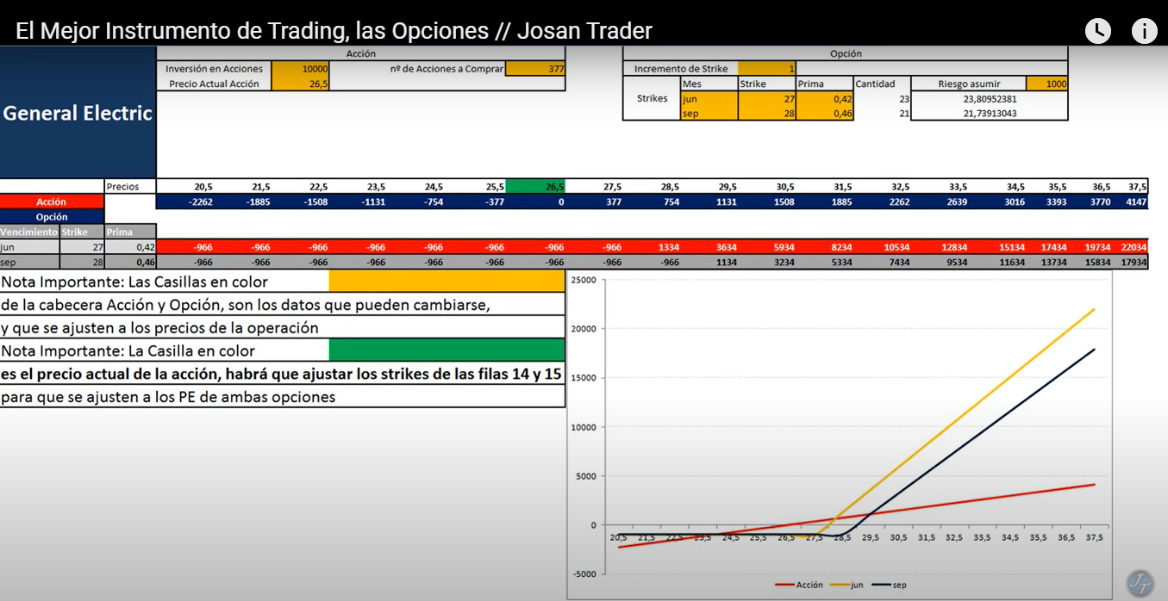

En síntesis, exponencial el crecimiento en opciones. Más que en las acciones.
Lo que tengo que ver es cómo funcionan las opciones call en trade station.

COMPRA OPCIONES CALL
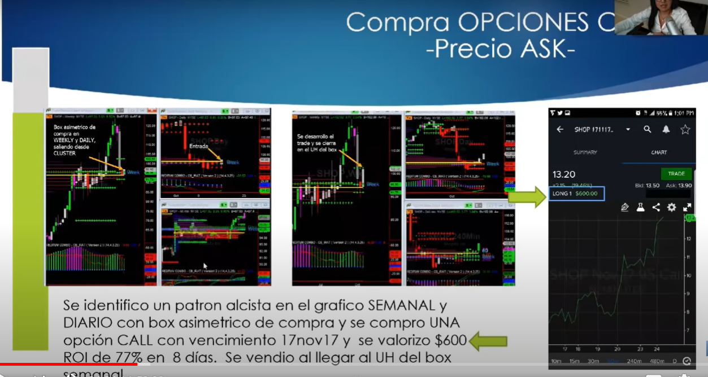
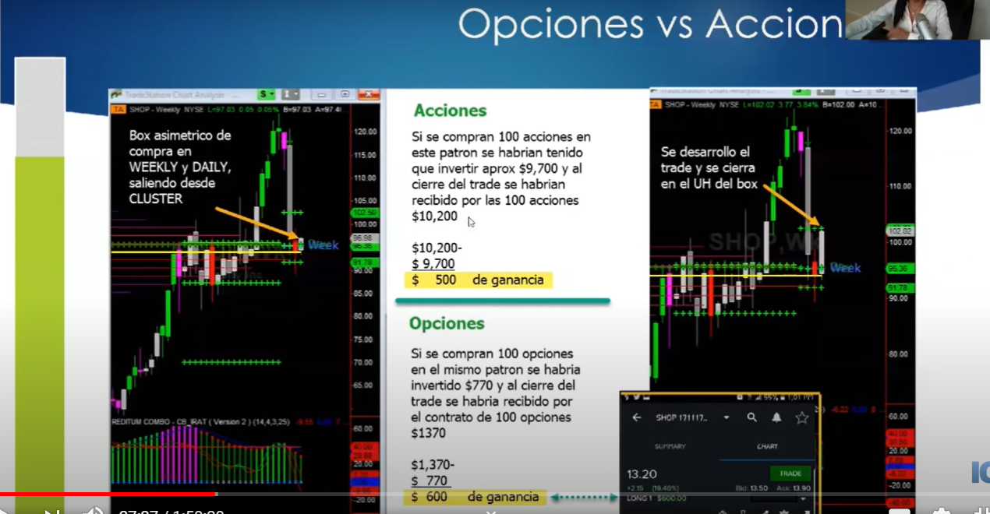
Extraído de: https://www.youtube.com/watch?v=DglImptli5E
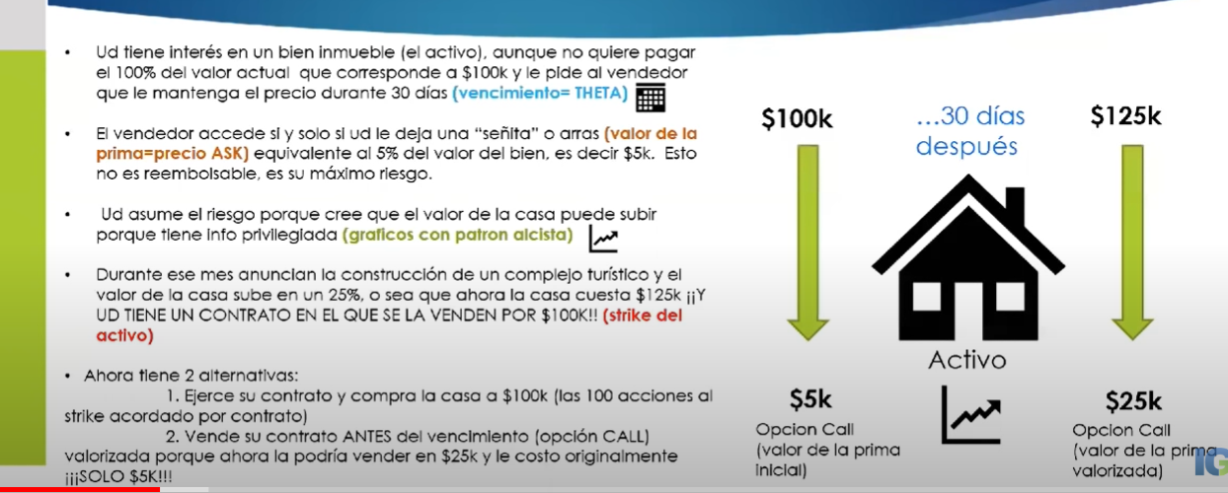
 |  | Precio del Activo: | P
 |  | Precio de la seña: | S

 |  | Si subió al cabo de un mes…

 |  | Precio del Activo | P+X
 |  | Precio de la seña | S+X

 |  | O sea que la seña, por más que
 |  | pagamos menos que el valor del
 |  | activo real, subió exactamente
 |  | el mismo monto que el
 |  | activo!!!

Algo importante que veo la manera en que Mirza está operando. Muestra 3 marcos de tiempo: Semanal, diario y 60 min no 240 min como yo estaba observando. | OJO

